Trang_bìa
Posts and Telecommunications Institute of Technology |  |  |  |  |  |  | Thiết kế |  | Tài liệu phát triển |  | Tên hệ thống |  |  | Quản Lý CV |  |  |  |  | Người tạo |  | DuyNVH | Ngày tạo |  | 2018-05-10
 |  |  |  |  |  |  |  |  |  |  |  |  |  |  |  |  |  |  | Người cập nhật |  |  | Ngày cập nhật
 |  |  |  |  |  |  |  |  |  |  | Màn hình (ID) |  |  | Dashboard |  |  | Màn hình (Tên) |  | Màn hình dashboard

 | QUẢN LÝ CV

 | Version 1.0.1

 |  |  |  |  |  |  |  |  |  | 1. Mục đích |  |  |  | 7. Giao diện màn hình
 |  |  |  |  |  |  |  |  |  | 2. Giới hạn hoạt động |  |  |  | 8. Danh sách hạng mục
 |  |  |  |  |  |  |  |  |  | 3. Giới hạn hệ thống |  |  |  | 9. Khái quát chức năng
 |  |  |  |  |  |  |  |  |  | 4. Chức năng liên quan |  |  |  | 10. Xử lý chi tiết
 |  |  |  |  |  |  |  |  |  | 5. Không bao gồm
 |  |  |  |  |  |  |  |  |  | 6. Sơ đồ

Posts and Telecommunications Institute of Technology |  |  |  |  |  |  | Thiết kế |  | Tài liệu phát triển |  | Tên hệ thống |  |  | Quản lý CV |  |  |  |  | Người tạo |  | DuyNVH | Ngày tạo |  | 2018-05-10
 |  |  |  |  |  |  |  |  |  |  |  |  |  |  |  |  |  |  | Người cập nhật |  |  | Ngày cập nhật
 |  |  |  |  |  |  |  |  |  |  | Màn hình (ID) |  |  | Dashboard |  |  | Màn hình (Tên) |  | Màn hình dashboard

 | Lịch sử chỉnh sửa

 | Ver |  | Ngày cập nhật |  |  | Nội dung cập nhật |  |  |  |  |  |  |  | Người cập nhật
 |  |  |  |  |  |  |  |  |  |  |  |  |  |  |  | Ngày duyệt |  | Người duyệt |  | Ngày duyệt |  |  | Người duyệt
 | 1 |  | 2018-05-10 |  |  | Tạo mới |  |  |  |  |  |  |  | DuyNVH

Posts and Telecommunications Institute of Technology |  |  |  |  |  |  | Thiết kế |  | Tài liệu phát triển |  | Tên hệ thống |  |  | Quản lý CV |  |  |  |  | Người tạo |  | DuyNVH | Ngày tạo |  | 2018-05-10
 |  |  |  |  |  |  |  |  |  |  |  |  |  |  |  |  |  |  | Người cập nhật |  |  | Ngày cập nhật
 |  |  |  |  |  |  |  |  |  |  | Màn hình (ID) |  |  | Dashboard |  |  | Màn hình (Tên) |  | Màn hình dashboard

 | 1. Mục đích
 |  | - Dùng để người xem các thông tin CV
 |  | - Dùng để link chỉnh sửa thông tin profile, thêm học vấn, thêm kinh nghiệm, xoá tài khoản, xoá học vấn, xoá kinh nghiệm

 | 2. Giới hạn hoạt động
 |  | Không có

 | 3. Giới hạn hệ thống
 |  | Không có

 | 4. Chức năng liên quan
 |  | Chức năng

 | 5. Không bao gồm
 |  | Không có

Posts and Telecommunications Institute of Technology |  |  |  |  |  |  | Thiết kế |  | Tài liệu phát triển |  | Tên hệ thống |  |  | Quản lý CV |  |  |  |  | Người tạo |  | DuyNVH | Ngày tạo |  | 2018-05-10
 |  |  |  |  |  |  |  |  |  |  |  |  |  |  |  |  |  |  | Người cập nhật |  |  | Ngày cập nhật
 |  |  |  |  |  |  |  |  |  |  | Màn hình (ID) |  |  | Dashboard |  |  | Màn hình (Tên) |  | Màn hình dashboard

Màn hình dashboard
 | 6. Sơ đồ

Màn hình đăng nhập
Khởi động hệ thống

profile
users

 | Table

 |  |  | № | Loại | Tên |  |  |  |  |  |  | I/O |  |  | Ghi chú
 |  |  | 1 | M | users |  |  | Table quản lý người dùng |  |  |  |  | I
 |  |  | 2 | M | profile |  |  | Table quản lý thông tin CV |  |  |  |  | I
 |  |  | 4
 |  |  | 5
 |  |  | 6
 |  |  | 7
 |  |  | 8
 |  |  | 9
 |  |  | 10

 |  |  |  | ※ Loại (M: Master / T: Transaction table / Ⅰ: INI file / W: work table / V: view / S: stored procedures / L: SQL loader / F: file)

Thiết_kế
Posts and Telecommunications Institute of Technology |  |  |  |  |  | Thiết kế |  | Tài liệu phát triển | Tên hệ thống |  | Quản lý CV |  |  |  | Người tạo | DuyNVH | Ngày tạo | 2018-05-10
 |  |  |  |  |  |  |  |  |  |  |  |  |  |  | Người cập nhật |  | Ngày cập nhật
 |  |  |  |  |  |  |  |  | Màn hình (ID) |  | Dashboard |  | Màn hình (Tên) |  | Màn hình dashboard

 | 7. Giao diện màn hình

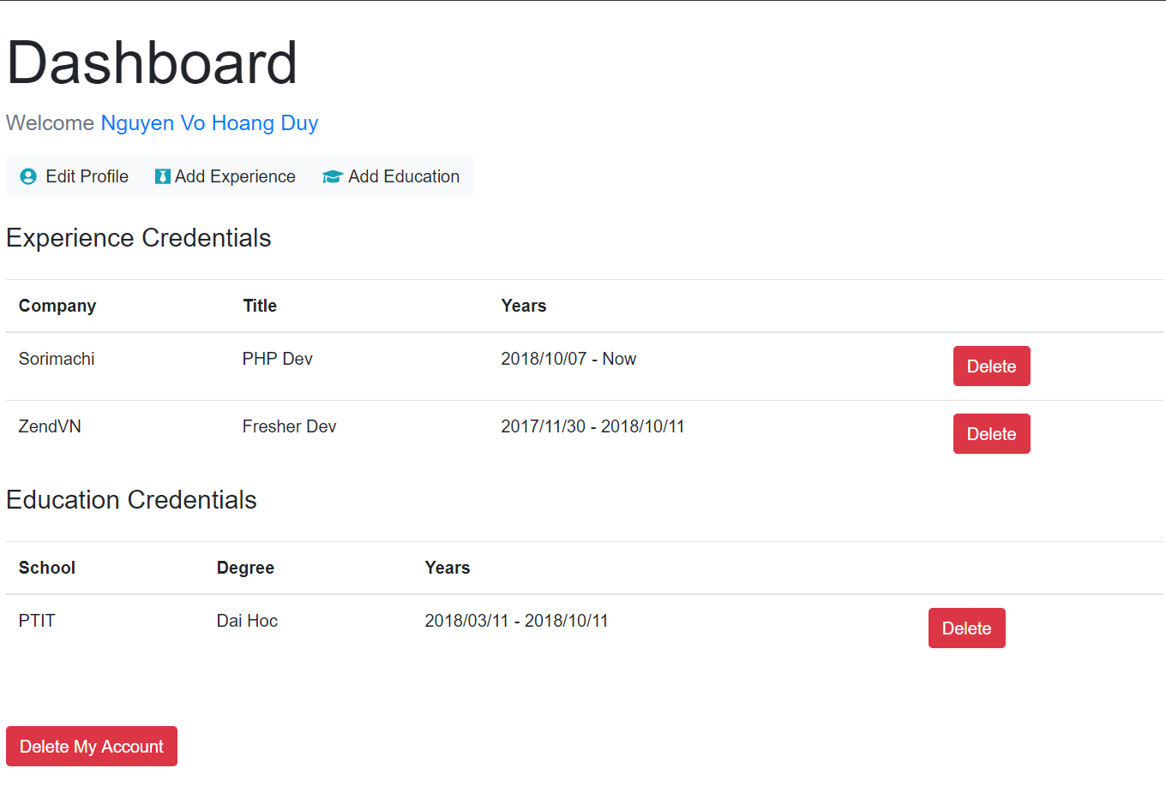

Posts and Telecommunications Institute of Technology |  |  |  |  |  | Thiết kế |  | Tài liệu phát triển | Tên hệ thống |  | Quản lý CV |  |  |  | Người tạo | DuyNVH | Ngày tạo | 2018-05-10
 |  |  |  |  |  |  |  |  |  |  |  |  |  |  | Người cập nhật |  | Ngày cập nhật
 |  |  |  |  |  |  |  |  | Màn hình (ID) |  | Dashboard |  | Màn hình (Tên) |  | Màn hình dashboard

 | 8. Danh sách hạng mục

 |  | [Vùng hiển thị]
 |  | [Vùng nút]
 |  | № | Tên hạng mục |  |  |  | Control |  |  | Ghi chú
 |  | 1 | Edit Profile |  |  |  | Link
 |  | 2 | Add Experience |  |  |  | Link
 |  | 3 | Add Education |  |  |  | Link
 |  | 4 | Delete |  |  |  | Button
 |  | 6 | Delete My Account |  |  |  | Button

 |  |  |  |  |  | Thiết kế |  | Tài liệu phát triển | Tên hệ thống |  | Quản lý CV |  |  |  | Người tạo | DuyNVH | Ngày tạo | 2018-05-10
 |  |  |  |  |  |  |  |  |  |  |  |  |  |  | Người cập nhật |  | Ngày cập nhật
 |  |  |  |  |  |  |  |  | Màn hình (ID) |  | Dashboard |  | Màn hình (Tên) |  | Màn hình dashboard

Posts and Telecommunications Institute of Technology

 | 9. Khái quát chức năng
 |  | (1) Hiển thị ban đầu
 |  |  | 1. Hiển thị màn hình ở trạng thái có thể link vô màn hình thêm học vấn, thêm kinh nghiệm
 |  |  | 2. Xoá tài khoản, xoá học vấn, xoá kinh nghiệm
 |  | (2) Xử lý
 |  |  | 1. Nhấn nút Edit Profile thì thực hiện vào màn hình chỉnh sửa profile
 |  |  | 2. Nhấn nút Add Education thì thực hiện vào màn hình thêm Education
 |  |  | 3. Nhấn nút Add Experience thì thực hiện vào màn hình thêm kinh nghiệm
 |  |  | 4. Nhấn nút Delete thì thực hiện xoá học vấn hoặc kinh nghiệm tuỳ theo người chọn
 |  |  | 5. Nhấn nút Delete My Account thì thực hiện xoá tài khoản và xoá luôn các thông tin profile của người dùng đó

 |  |  |  |  |  | Thiết kế |  | Tài liệu phát triển | Tên hệ thống |  | Quản lý CV |  |  |  | Người tạo | DuyNVH | Ngày tạo | 2018-05-10
 |  |  |  |  |  |  |  |  |  |  |  |  |  |  | Người cập nhật |  | Ngày cập nhật
 |  |  |  |  |  |  |  |  | Màn hình (ID) |  | Dashboard |  | Màn hình (Tên) |  | Màn hình dashboard

Posts and Telecommunications Institute of Technology

 | 10. Xử lý chi tiết
 |  | (1) Hiển thị ban đầu
 |  |  | 1. Thực hiện khởi tạo màn hình ban đầu
 |  |  |  | [Vùng nút]
 |  |  |  | № | Tên hạng mục |  | Nội dung hiển thị |  |  |  |  | Giá trị |  | Sử dụng |  | Ghi chú
 |  |  |  | 1 | Edit Profile |  |  |  |  |  |  |  |  | Có thể
 |  |  |  | 2 | Add Education |  |  |  |  |  |  |  |  | Có thể
 |  |  |  | 3 | Add Experience |  |  |  |  |  |  |  |  | Có thể
 |  |  |  | 4 | Delete |  |  |  |  |  |  |  |  | Có thể
 |  |  |  | 5 | Delete My Account |  |  |  |  |  |  |  |  | Có thể
 |  | (2) Xử lý nút
 |  |  | 1. Nhấn nút Edit Profile
 |  |  |  | - Chuyển sang màn hình Edit Profile
 |  |  | 2. Nhấn nút Add Education
 |  |  |  | - Chuyển sang màn hình Add Education
 |  |  | 3. Nhấn nút Add Experience
 |  |  |  | - Chuyển sang màn hình Add Experience
 |  |  | 4. Nhấn nút Delete
 |  |  |  | - Tuỳ theo ở table nào. Nếu table là đang ở Education thì sẽ xoá mục Education của profile đó. Ngược lại là của experience
 |  |  | 5. Nhấn nút Delete My Account
 |  |  |  | - Xoá hết tất cả các thông tin của account đó
 |  | (3) Xử lý xoá education or experience

 |  |  | (1) Xoá Education
 |  |  | Table trích xuất |  |  | profile
 |  |  | Điều kiện |  |  |  | const removeIndex = profile.education.map(item => item.id).indexOf(req.edu_id);
 |  |  |  |  |  |  | profile.education.splice(removeIndex, 1);

 |  |  | (2) Xoá Experience
 |  |  | Table trích xuất |  |  | profile
 |  |  | Điều kiện |  |  |  | const removeIndex = profile.experience.map(item => item.id).indexOf(req.edu_id);
 |  |  |  |  |  |  | profile.experience.splice(removeIndex, 1);

 |  | (4) Xử lý xoá my account
 |  |  | (1) Xoá Profile
 |  |  | Table trích xuất |  |  | profile
 |  |  | Điều kiện |  |  |  | Profile.findOneAndRemove({ user: req.user.id })

 |  |  | (2) Xoá User
 |  |  | Table trích xuất |  |  | profile
 |  |  | Điều kiện |  |  |  | User.findOneAndRemove({ _id: req.user.id })

